10月ストーリーズ
2026年10月 ストーリーズ記録
 |  |  |  |  | 本数 | 閲覧数合計 | 閲覧数平均 | 最高閲覧数

日付 | 曜日 | 本数 | 閲覧数合計 |  | 1枚目 | 2枚目 | 3枚目 | 4枚目 | 5枚目 | 6枚目 | 7枚目 | 8枚目 | 9枚目 | 10枚目
2026-10-01 | 木 |  |  | 📷 | 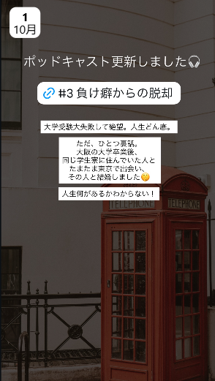 | 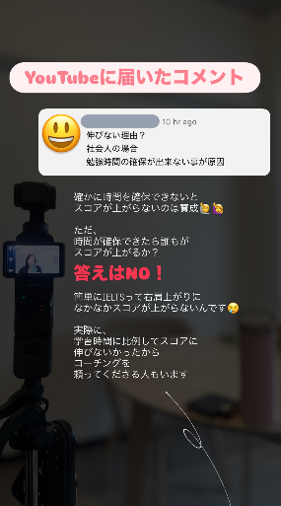 | 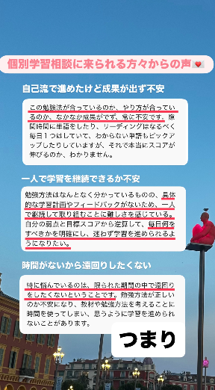 | 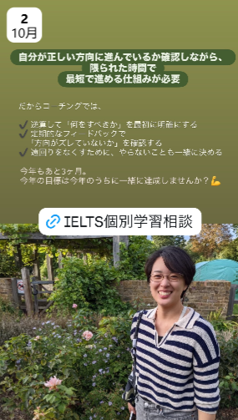
 |  |  |  | 内容 | ポッドキャスト更新 #3 負け癖からの脱却 | YouTubeに届いたコメント（社会人は時間がないから伸びない？→答えはNO） | 個別学習相談に来られる方々からの声（つまり…） | 正しい方向に最短で進める仕組みが必要／IELTS個別学習相談リンク
 |  |  |  | 閲覧数
2026-10-02 | 金 |  |  | 📷 | 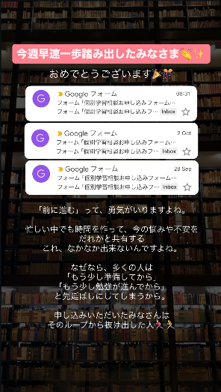 | 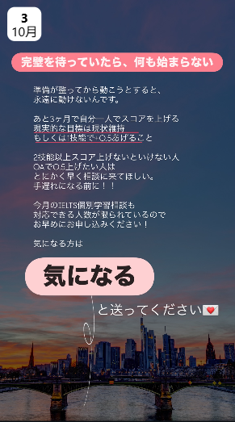
 |  |  |  | 内容 | 今週早速一歩踏み出したみなさま（相談申込みフォーム通知） | 完璧を待っていたら何も始まらない／「気になる」DM誘導
 |  |  |  | 閲覧数
2026-10-03 | 土 |  |  | 📷 | 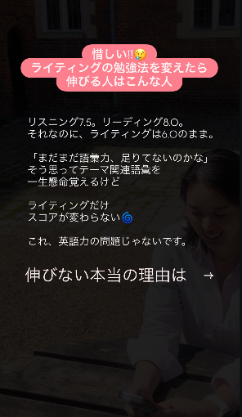 | 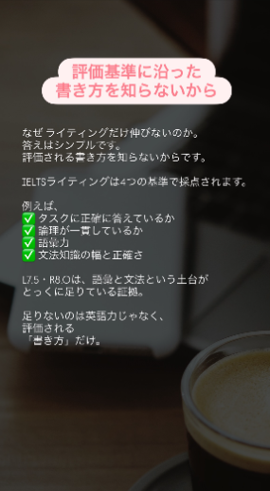 | 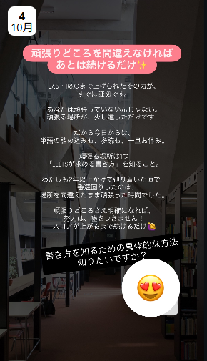
 |  |  |  | 内容 | 惜しい!! ライティングの勉強法を変えたら伸びる人 | 評価基準に沿った書き方を知らないから | 頑張りどころを間違えなければ／書き方の方法知りたい？（😍スタンプ）
 |  |  |  | 閲覧数
2026-10-04 | 日 |  |  | 📷 | 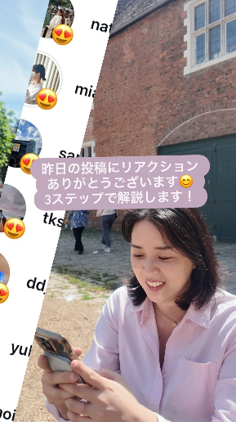 | 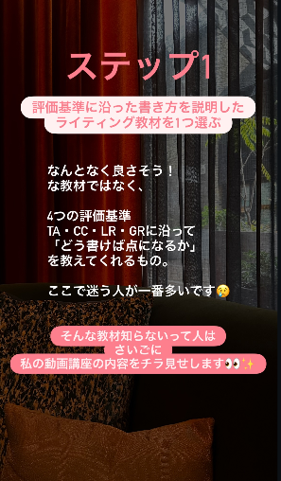 | 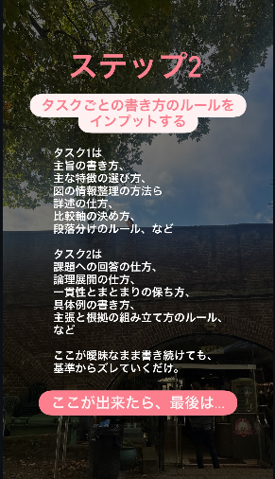 | 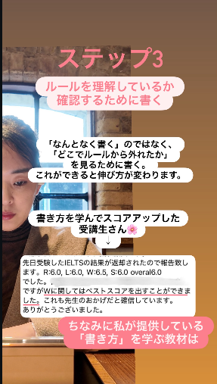 | 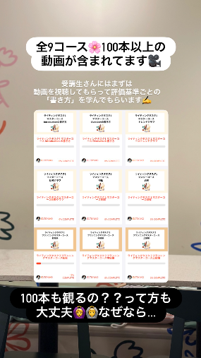 | 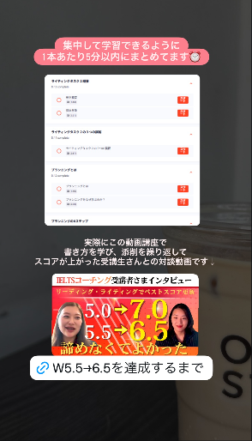 | 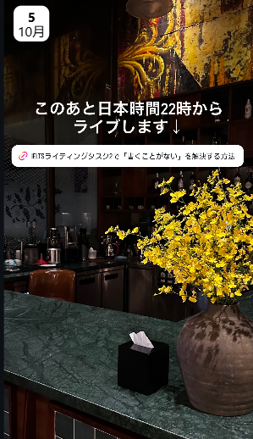
 |  |  |  | 内容 | 昨日のリアクションありがとう→3ステップで解説 | ステップ1：評価基準に沿ったライティング教材を選ぶ | ステップ2：タスクごとの書き方ルールをインプット | ステップ3：ルール確認のために書く／受講生の声 | 動画講座：全9コース・100本以上 | 1本5分以内／W5.5→6.5受講生インタビューリンク | ライブ告知（22時〜 タスク2「書くことがない」を解決）
 |  |  |  | 閲覧数
2026-10-05 | 月 |  |  | 📷 | 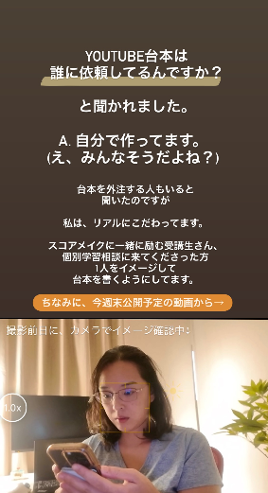 | 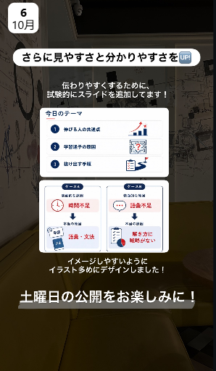
 |  |  |  | 内容 | YouTube台本は自分で作ってる（今週末公開の動画から→） | スライド追加で見やすく／土曜日の公開をお楽しみに
 |  |  |  | 閲覧数
2026-10-06 | 火 |  |  | 📷 | 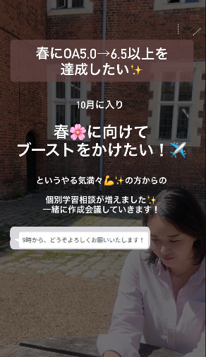 | 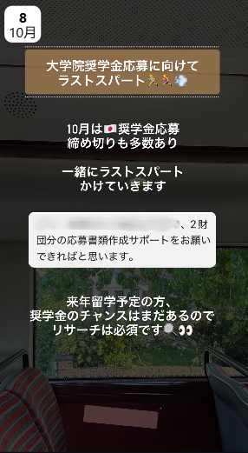
 |  |  |  | 内容 | 春にOA5.0→6.5以上を達成したい／個別学習相談が増えました | 大学院奨学金応募に向けてラストスパート
 |  |  |  | 閲覧数
2026-10-07 | 水 |  |  | 📷
 |  |  |  | 内容
 |  |  |  | 閲覧数
2026-10-08 | 木 |  |  | 📷 | 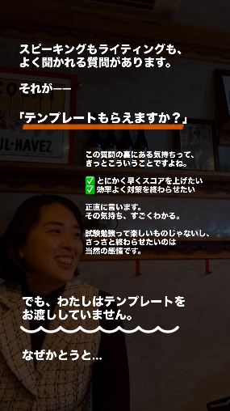 | 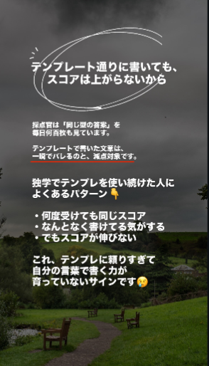 | 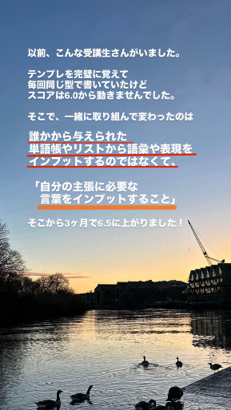 | 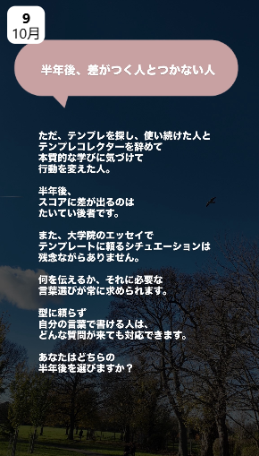
 |  |  |  | 内容 | 「テンプレートもらえますか？」→お渡ししていません | テンプレート通りに書いてもスコアは上がらないから | 受講生の例：テンプレをやめて3ヶ月で6.0→6.5 | 半年後、差がつく人とつかない人
 |  |  |  | 閲覧数
2026-10-09 | 金 |  |  | 📷 | 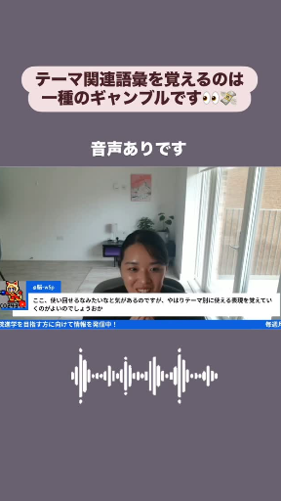 | 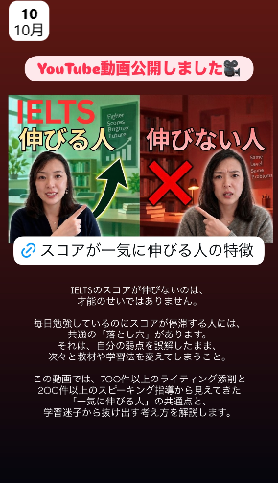
 |  |  |  | 内容 | テーマ関連語彙を覚えるのは一種のギャンブル（音声あり） | YouTube動画公開：スコアが一気に伸びる人の特徴
 |  |  |  | 閲覧数
2026-10-10 | 土 |  |  | 📷 | 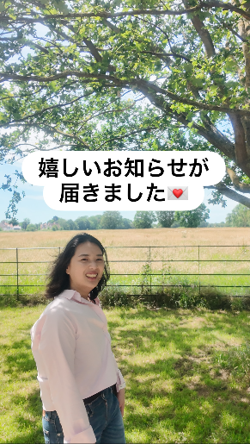 | 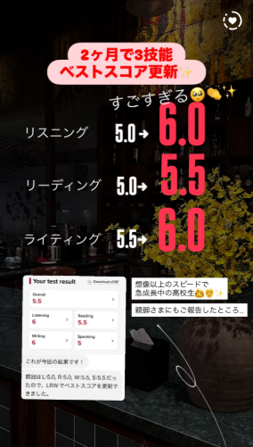 | 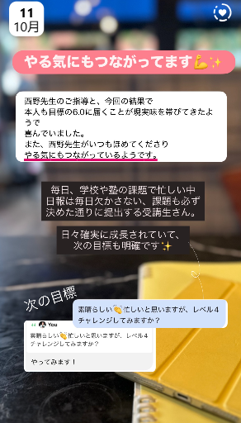
 |  |  |  | 内容 | 嬉しいお知らせが届きました | 2ヶ月で3技能ベストスコア更新（高校生） | やる気にもつながってます／次の目標
 |  |  |  | 閲覧数
2026-10-11 | 日 |  |  | 📷 | 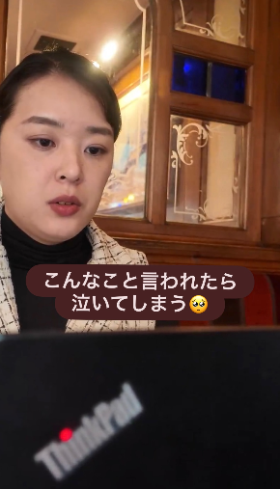 | 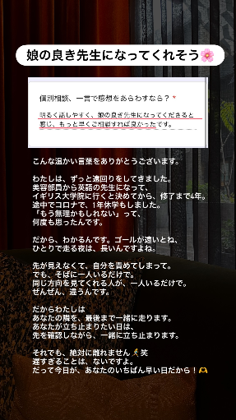 | 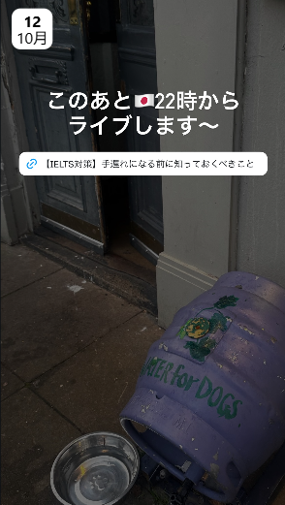
 |  |  |  | 内容 | こんなこと言われたら泣いてしまう | 娘の良き先生になってくれそう（相談の感想） | ライブ告知（22時〜 手遅れになる前に知っておくべきこと）
 |  |  |  | 閲覧数
2026-10-12 | 月 |  |  | 📷 | 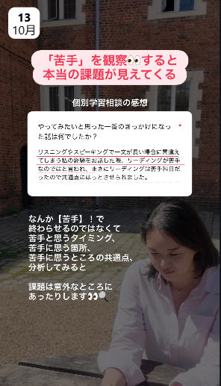
 |  |  |  | 内容 | 「苦手」を観察すると本当の課題が見えてくる（相談の感想）
 |  |  |  | 閲覧数
2026-10-13 | 火 |  |  | 📷 | 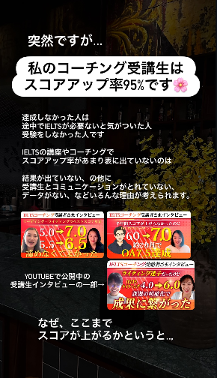 | 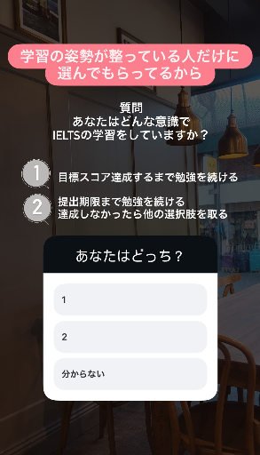 | 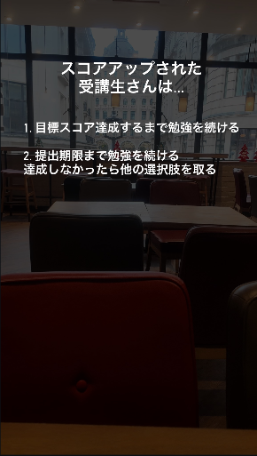 | 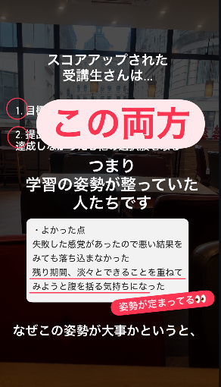 | 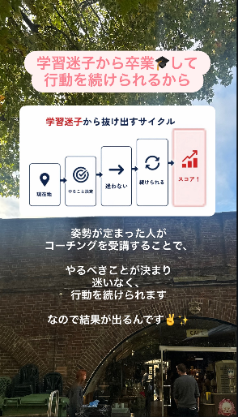 | 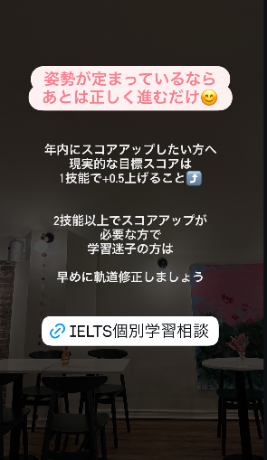 | 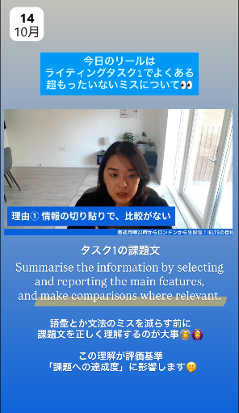
 |  |  |  | 内容 | コーチング受講生はスコアアップ率95% | 学習の姿勢が整っている人だけ（アンケート：あなたはどっち？） | スコアアップされた受講生さんは… | この両方＝学習の姿勢が整っていた人たち | 学習迷子から卒業して行動を続けられるから | 姿勢が定まっているなら正しく進むだけ／IELTS個別学習相談リンク | 今日のリール：ライティングタスク1の超もったいないミス
 |  |  |  | 閲覧数
2026-10-14 | 水 |  |  | 📷 | 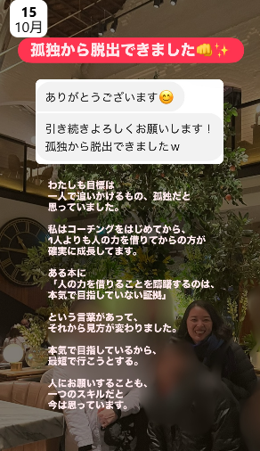
 |  |  |  | 内容 | 孤独から脱出できました
 |  |  |  | 閲覧数
2026-10-15 | 木 |  |  | 📷 | 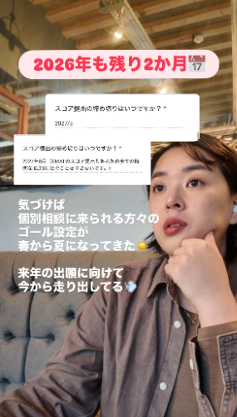 | 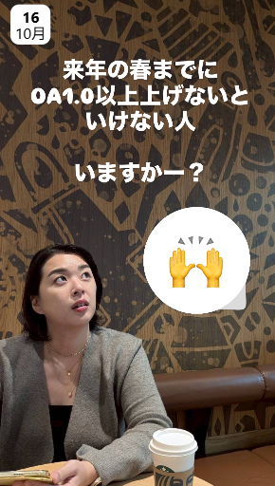
 |  |  |  | 内容 | 2026年も残り2か月／ゴール設定が春から夏に | 来年の春までにOA1.0以上上げないといけない人いますか？（🙌スタンプ）
 |  |  |  | 閲覧数
2026-10-16 | 金 |  |  | 📷 | 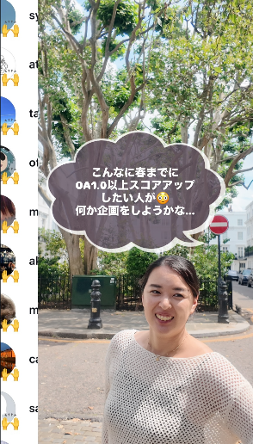 | 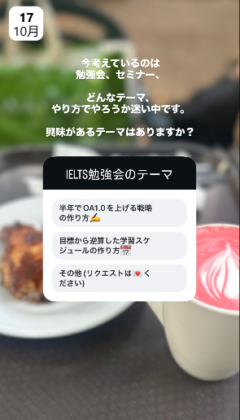
 |  |  |  | 内容 | こんなに春までにOA1.0以上アップしたい人が／何か企画をしようかな | 勉強会・セミナーのテーマ募集（アンケート）
 |  |  |  | 閲覧数
2026-10-17 | 土 |  |  | 📷 | 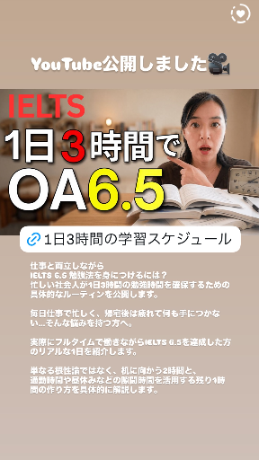 | 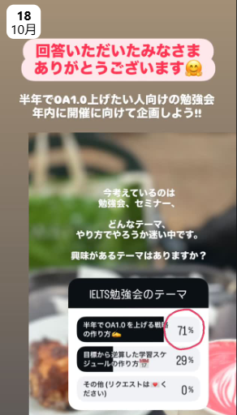
 |  |  |  | 内容 | YouTube公開：1日3時間でOA6.5（学習スケジュールリンク） | アンケート回答ありがとう／OA1.0アップ勉強会を年内に企画（71%）
 |  |  |  | 閲覧数
2026-10-18 | 日 |  |  | 📷 | 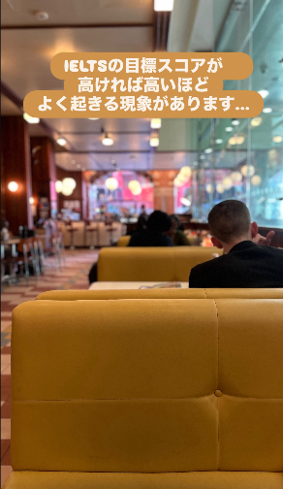 | 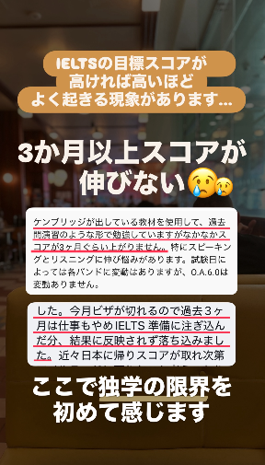 | 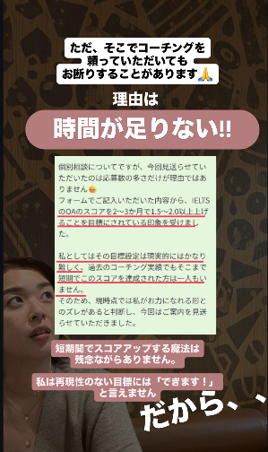 |  |  | 
 |  |  |  | 内容 | 目標スコアが高いほどよく起きる現象があります… | 3か月以上スコアが伸びない／独学の限界 | コーチングをお断りすることも：時間が足りない | 独学をやめる基準を決める | 独学でここまできた／IELTS個別学習相談リンク | ライブ告知（22時〜 勉強量を増やす前に見直すべき3つのこと）
 |  |  |  | 閲覧数
2026-10-19 | 月 |  |  | 📷 |  | 
 |  |  |  | 内容 | できない自分を責めていませんか？／未達成は達成の2倍重く感じる | 前に進んだことを毎日記録する（受講生の日報「よかったこと」）
 |  |  |  | 閲覧数
2026-10-20 | 火 |  |  | 📷 |  |  |  |  | 
 |  |  |  | 内容 | 先週のアンケート結果：目標スコアまで頑張る派が多数（67%） | 期限まで頑張る or わからない人が想像より多かった（17%・17%） | 私は目標スコアまで頑張る派／①留学すれば英語は伸びるは期待しすぎ | ②「理想」を基準に期限を決めている | YouTube予告：夢を叶えるIELTSのゴール設定（土曜20時公開）
 |  |  |  | 閲覧数
2026-10-21 | 水 |  |  | 📷 |  |  |  |  |  | 
 |  |  |  | 内容 | 人生何があるか分からない（美容部員→英語講師→独立） | 挑戦しない人生？ | 自分の人生は自分で切り開く | その決断に覚悟があるのか | もっと自分の人生のために／自分との約束を守り続けることが自信になる | 少しの行動で大きく変わるきっかけに／一緒に頑張ろうボタン（😍スタンプ）
 |  |  |  | 閲覧数
2026-10-22 | 木 |  |  | 📷 |  |  |  |  | 
 |  |  |  | 内容 | IELTSリーディング：1パッセージ25分くらいかかっている人いませんか？ | 読むのが遅いと悩んでいた受講生さん：リーディング5.5→7.0 | 毎日続けていたこと：単語×200・音読×5・精読×1 | ただ…勉強法が分かっても続かない（なぜなら→） | この先の夢を叶えるためだから／IELTS個別学習相談リンク
 |  |  |  | 閲覧数
2026-10-23 | 金 |  |  | 📷
 |  |  |  | 内容
 |  |  |  | 閲覧数
2026-10-24 | 土 |  |  | 📷
 |  |  |  | 内容
 |  |  |  | 閲覧数
2026-10-25 | 日 |  |  | 📷 | 
 |  |  |  | 内容 | YouTube公開：妥協スコアは留学後後悔!?（IELTSの目標設定を見直すリンク）
 |  |  |  | 閲覧数
2026-10-26 | 月 |  |  | 📷
 |  |  |  | 内容
 |  |  |  | 閲覧数
2026-10-27 | 火 |  |  | 📷
 |  |  |  | 内容
 |  |  |  | 閲覧数
2026-10-28 | 水 |  |  | 📷
 |  |  |  | 内容
 |  |  |  | 閲覧数
2026-10-29 | 木 |  |  | 📷
 |  |  |  | 内容
 |  |  |  | 閲覧数
2026-10-30 | 金 |  |  | 📷
 |  |  |  | 内容
 |  |  |  | 閲覧数
2026-10-31 | 土 |  |  | 📷
 |  |  |  | 内容
 |  |  |  | 閲覧数

